关系图
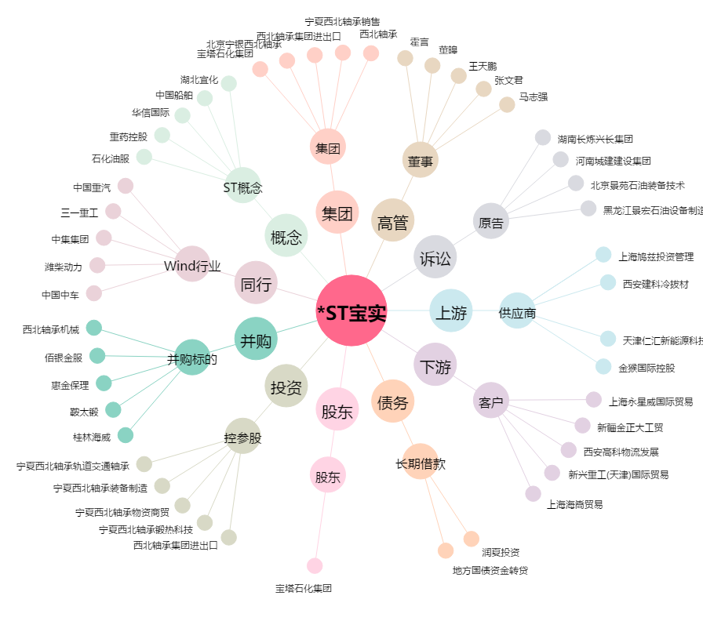
*ST宝实[000595.SZ] - 关系概览图

